Mineral
 | Investigación Metalúrgica No. 18513 |  |  |  |  |  | Investigación Metalúrgica No. 18513 |  |  |  |  |  |  | Investigación Metalúrgica No. 18513

 | COMPOSITO MIXTO TBCM-11 Prueba No.1 Lix |  |  |  |  |  | COMPOSITO MIXTO TBCM-11 Prueba No.1 Lix |  |  |  |  |  |  | COMPOSITO MIXTO TBCM-11 Prueba No.1 Lix

 | Cliente: | El Molle Verde S.A.C. |  | Operador: | E. Huatuco |  | Cliente: | El Molle Verde S.A.C. |  | Operador: | E. Huatuco |  |  | Cliente: | El Molle Verde S.A.C. |  |  | Operador: | E. Huatuco
 | Proyecto: | Trapiche |  | Fecha: | Jul. 04/24 |  | Proyecto: | Trapiche |  | Fecha: | Jul. 04/24 |  |  | Proyecto: | Trapiche |  |  | Fecha: | Jul. 04/24
 | Muestra: | TBCM-11 |  |  |  |  | Muestra: | TBCM-11 |  |  |  |  |  | Muestra: | TBCM-11
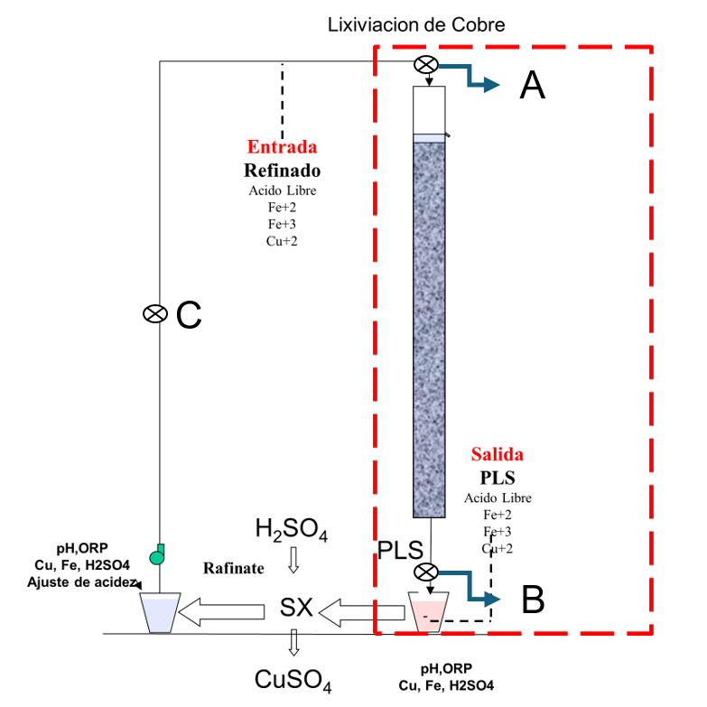
 | Descripción: | Curado y Aglomeración |  |  |  |  | Descripción: | Prueba de Aglomeración

 |  | Descripción | Unidad | Valor |  |  |  | Descripción | Unidad | Valor

 |  | Densidad bulk | kg/l |  |  |  |  | Peso Seco | kg | 27.8
 |  | Cu | % | 0.45 |  |  |  | Peso Inicial Humedo | kg | 28.0
 |  | Fe | % | 2.85 |  |  |  | Peso Final Curado | kg | 29.5
 |  | Cu H2SO4 | % | 0.204 |  |  |  | *ILS+H2O(10%/90%)w/w | g | 1535
 |  | Cu CN | % | 0.158 |  |  |  | Ácido | g | 143
 |  | Cu Residual | % | 0.077 |  |  |  | Densidad de ILS+H2O | g/cc | 1.02
 |  |  |  |  |  |  |  | **Volumen de la solución | cc | 1508
 |  |  |  |  |  |  |  | Tiempo | h | 0.17
 |  |  |  |  |  |  |  | Humedad del mineral | % | 0.62
 | Resumen de cambios en las pruebas: |  |  |  |  |  |  | Humedad de curado | % | 5.8
 |  |  |  |  |  |  |  | ILS: Cu= 0.226 g/kg, Ácido= 0.216 g/Kg , FeT= 23.05 g/Kg, Fe+2= 3.03 g/Kg
 |  |  |  |  |  |  |  | *ILS+ H2O: Cu= 0.022 g/kg, Ácido= 0.021 g/Kg , FeT= 2.3 g/Kg, Fe+2= 0.303 g/Kg
1) | El 16/09/2023 se cargo la columnas. |  |  |  |  |  |  | **Volumen total (Acido Ind.+Refino+Humedad Mineral)
2) | El 19/09/2023 empieza el regado luego de 3 dias de curado. |  |  |  |  |  | Descripción: | Prueba de Curado
3) | Apartir del 11/10/2023 se intercambia la solucion refino del composito TBCM3-TBCM5
4) | Apartir del 02/12/2023 se intercambia la solcuion refino de la columna TBCM-3 |  |  |  |  |  |  | Descripción | Unidad | Valor
 |  |  |  |  |  |  |  | *H2SO4 | kg/t | 5.2
 |  |  |  |  |  |  |  | Concentración H2SO4 | g/l | 95
 |  |  |  |  |  |  |  | Tiempo | días | 3
 |  |  |  |  |  |  |  | Temperatura Ambiental | ºC | 11.5
 |  |  |  |  |  |  |  | Temperatura Aglomerado | ºC | 12.3

 |  |  |  |  |  |  |  | * Acido total en el curado y Refino

 |  |  |  |  |  |  |  |  |  |  |  |  |  |  | Consumo Acito Total= | A-B
 |  |  |  |  |  |  |  |  |  |  |  |  |  |  | Consumo Gangas= | A-C

 |  |  |  |  |  |  |  |  |  |  |  |  |  |  |  | Consumo Ácido Total= | H2SO4 (Agregado en el Alimento)- H2SO4 ( PLS)
 |  |  |  |  |  |  |  |  |  |  |  |  |  |  |  | Consumo Cu= | H2SO4 (Acido devuelto por el Cu)
 |  |  |  |  |  |  |  |  |  |  |  |  |  |  |  | Consumo Gangas= | Consumo Acido Total - Consumo Cu
 |  |  |  |  |  |  |  |  |  |  |  |  |  |  |  | Consumo de H2SO4 Total (Fe+2 a Fe+3)= | H2SO4( Agregado en el Alimento)+H2SO4 ( PLS)+H2SO4(Fe+2)+H2SO4 (Fe+3)

 |  |  |  |  |  |  |  |  |  |  |  | 1.17 |  | 5.6

 |  |  |  |  |  |  |  |  |  |  |  | 0.48900369418 | 26.971952639
 |  |  |  |  |  |  |  |  |  |  |  | 0.47136939301 | 26.360942358
 |  |  |  |  |  |  |  |  |  |  |  | 0.46776133272 | 27.324671911
 |  |  |  |  |  |  |  |  |  |  |  | 0.45344707765 | 27.553961177
 |  |  |  |  |  |  |  |  |  |  |  | 0.45703084979 | 27.327617823
 |  |  |  |  |  |  |  |  |  |  |  | 0.45538397561 | 27.817573171
 |  |  |  |  |  |  |  |  |  |  |  | 0.46953503156 | 27.943060415
 |  |  |  |  |  |  |  |  |  |  |  | 0.46896776798 | 27.413091751
 |  |  |  |  |  |  |  |  |  |  |  | 0.48534029122 | 26.493346172
EQ |  |  |  |  |  |  |  |  |  |  |  | 0.49617676573 | 26.351971768

 |  |  |  |  |  | 327.2 | 1.75 | 555 | 18.7 | 18.5 | 25.1 |  |  |  |  |  |  |  |  | 5336.6

pH,EMF
pH y ORP vs Tiempo TBCM - 11 Col. 1 Lix
 | pH | ORP
5 | 2.4 | 289
6 | 2.4 | 298
7 | 2.6 | 300
8 | 2.6 | 299
9 | 2.7 | 305
10 | 2.6 | 318
11 | 2.5 | 330
12 | 2.5 | 342
13 | 2.5 | 353
14 | 2.4 | 362
15 | 2.4 | 368
16 | 2.3 | 370
17 | 2.3 | 374
18 | 2.3 | 376
19 | 2.2 | 375
20 | 2.2 | 376
21 | 2.2 | 379
22 | 2.1 | 383
23 | 2.1 | 387
24 | 2.1 | 392
25 | 2.1 | 399
26 | 2.1 | 400
27 | 2.1 | 401
28 | 2.0 | 402
29 | 2.0 | 404
30 | 2.0 | 403
31 | 2.0 | 406
32 | 2.0 | 408
33 | 2.0 | 408
34 | 2.0 | 407
35 | 2.0 | 406
36 | 2.0 | 407
37 | 1.8 | 409
38 | 1.8 | 410
39 | 1.9 | 409
40 | 1.9 | 410
41 | 1.9 | 410
42 | 1.9 | 408
43 | 2.0 | 404
44 | 2.0 | 400
45 | 2.0 | 398
46 | 2.0 | 400
47 | 2.0 | 404
48 | 2.0 | 406
49 | 2.1 | 412
50 | 2.0 | 413
51 | 2.0 | 415
52 | 2.0 | 416
53 | 2.0 | 420
54 | 2.0 | 418
...

%Rec Cu
Extracción de Cobre TBCM-11 Lix
5 | 1.4
6 | 5.5
7 | 9.5
8 | 13.4
9 | 16.9
10 | 20.1
11 | 22.8
12 | 25.1
13 | 27.1
14 | 29.1
15 | 30.8
16 | 32.5
17 | 34.0
18 | 35.4
19 | 36.9
20 | 38.3
21 | 39.6
22 | 40.9
23 | 42.0
24 | 43.1
25 | 44.1
26 | 45.1
27 | 46.1
28 | 47.2
29 | 48.2
30 | 49.1
31 | 50.1
32 | 51.0
33 | 51.8
34 | 52.7
35 | 53.4
36 | 54.1
37 | 55.0
38 | 55.7
39 | 56.4
40 | 57.2
41 | 57.9
42 | 58.6
43 | 59.4
44 | 60.1
45 | 60.9
46 | 61.7
47 | 62.4
48 | 63.2
49 | 63.9
50 | 64.6
51 | 65.2
52 | 65.9
53 | 66.4
54 | 66.9
...

